電流モード位相補償
 |  |  |  | https://analogista.jp/
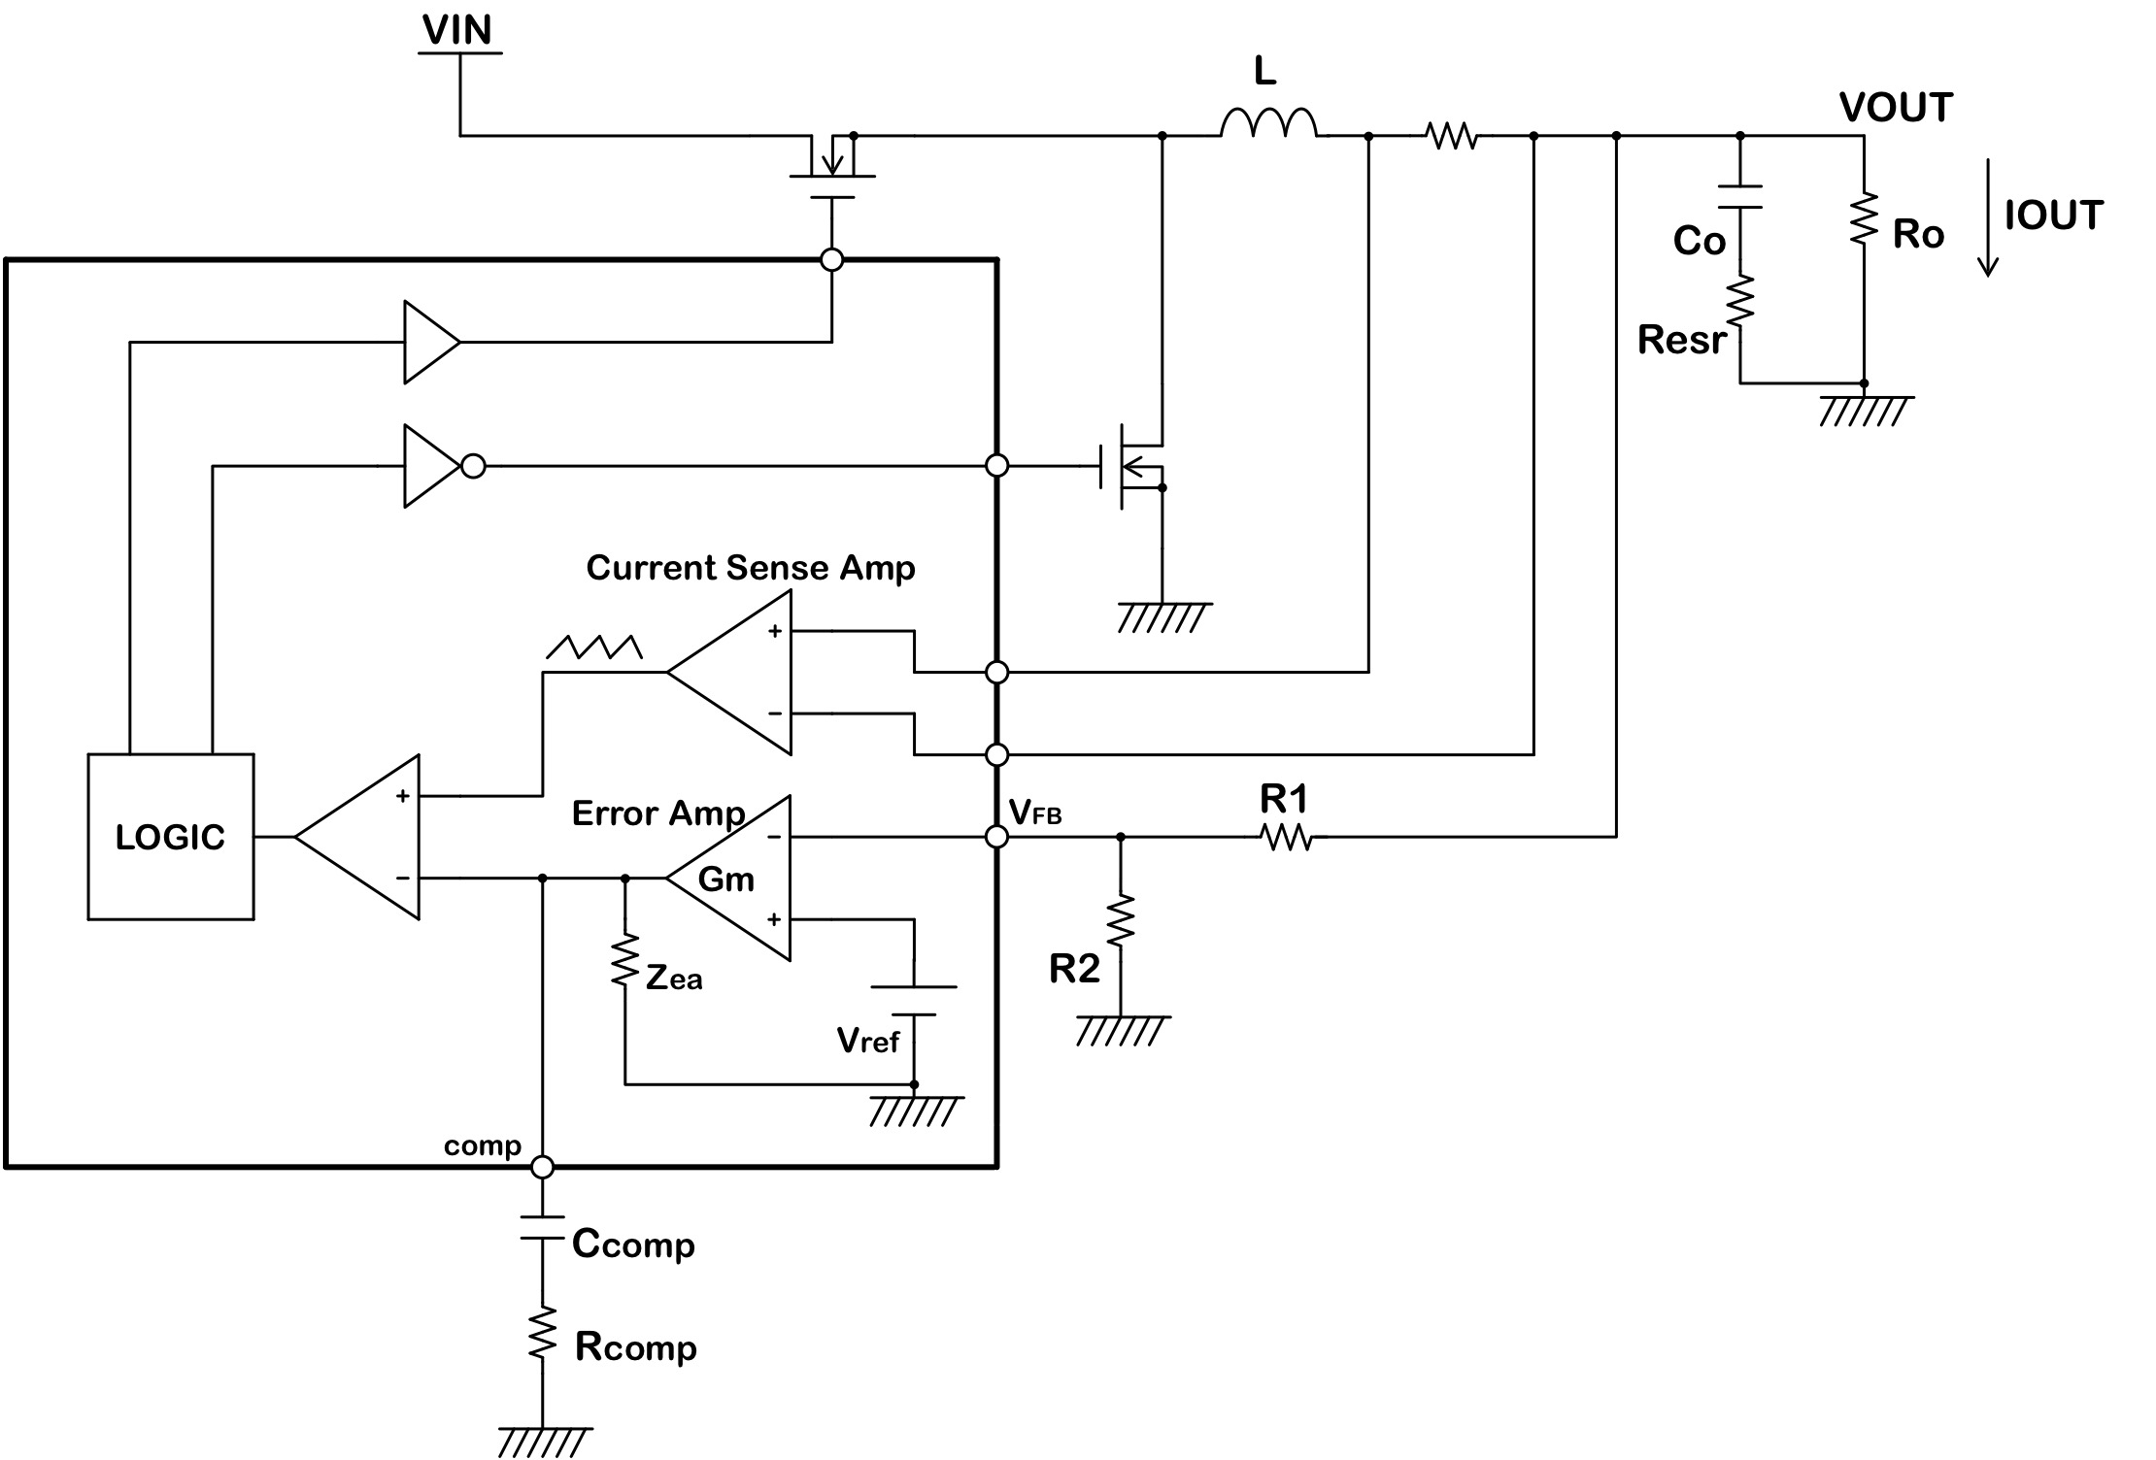
...
VIN | 12 | V | 入力電圧 |  | ゲイン計算
VOUT | 5 | V | 出力電圧 |  | 周波数 | エラーアンプ
VFB | 0.8 | V | フィードバック端子電圧 |  |  | 分子RE | 分子IM | 分母RE
IOUT | 3 | A | 出力電流 |  | 1 | 36000000000 | -4.5150338466E+13 | 1360333.3333
Ro | 1.6666666667 | Ω | 出力負荷抵抗 |  | 2 | 36000000000 | -2.2575169233E+13 | 1360333.3333
fsw | 500 | kHz | スイッチング周波数 |  | 3 | 36000000000 | -1.5050112822E+13 | 1360333.3333
Gea | 60 | dB | エラーアンプオープンループゲイン |  | 4 | 36000000000 | -1.1287584616E+13 | 1360333.3333
Gm_ea | 750 | uA/V | エラーアンプトランスコンダクタンス |  | 5 | 36000000000 | -9.0300676932E+12 | 1360333.3333
Zea | 1.333 | MΩ | エラーアンプ出力インピーダンス |  | 6 | 36000000000 | -7.525056411E+12 | 1360333.3333
Gm_p | 5 | A/V | エラーアンプ出力からSWノードまでの電流ゲイン |  | 7 | 36000000000 | -6.4500483523E+12 | 1360333.3333
Cout | 50 | uF | 出力コンデンサ容量 |  | 8 | 36000000000 | -5.6437923082E+12 | 1360333.3333
Resr | 2 | mΩ | 出力コンデンサのESR |  | 9 | 36000000000 | -5.016704274E+12 | 1360333.3333
Ccomp | 0.0047 | uF | エラーアンプ出力コンデンサ容量 |  | 10 | 36000000000 | -4.5150338466E+12 | 1360333.3333
Rcomp | 27 | kΩ | エラーアンプ出力抵抗 |  | 20 | 36000000000 | -2.2575169233E+12 | 1360333.3333
Gol | 62.5 | dB | レギュレータ全体のオープンループゲイン |  | 30 | 36000000000 | -1.5050112822E+12 | 1360333.3333
 |  |  |  |  | 40 | 36000000000 | -1.1287584616E+12 | 1360333.3333
計算結果 |  |  |  |  | 50 | 36000000000 | -9.0300676932E+11 | 1360333.3333
Greg | 62.5 | dB | レギュレータ全体のオープンループゲイン |  | 60 | 36000000000 | -7.525056411E+11 | 1360333.3333
fpea | 25.397 | Hz | エラーアンプポール（1stポール） |  | 70 | 36000000000 | -6.4500483523E+11 | 1360333.3333
fzea | 1,254 | Hz | エラーアンプゼロ |  | 80 | 36000000000 | -5.6437923082E+11 | 1360333.3333
fpo | 1,910 | Hz | 出力コンデンサによるポール |  | 90 | 36000000000 | -5.016704274E+11 | 1360333.3333
fzo | 1,591,549 | Hz | 出力コンデンサESRによるゼロ |  | 100 | 36000000000 | -4.5150338466E+11 | 1360333.3333
 |  |  |  |  | 200 | 36000000000 | -2.2575169233E+11 | 1360333.3333
 |  |  |  |  | 300 | 36000000000 | -1.5050112822E+11 | 1360333.3333
 |  |  |  |  | 400 | 36000000000 | -1.1287584616E+11 | 1360333.3333
1 | 62.491773362 | 177.71466398
2 | 62.470836752 | 175.43672098
3 | 62.436165244 | 173.17342245
4 | 62.388085707 | 170.9317434
5 | 62.327041468 | 168.71826039
6 | 62.253579121 | 166.53904734
7 | 62.168333028 | 164.39959285
8 | 62.072008357 | 162.30474088
9 | 61.965363553 | 160.25865515
10 | 61.849193033 | 158.26480631
20 | 60.336384057 | 141.52240225
30 | 58.604257725 | 130.13788087
40 | 56.959954105 | 122.49901722
50 | 55.483154584 | 117.22154769
60 | 54.173172467 | 113.43790137
70 | 53.00885399 | 110.63150189
80 | 51.967155984 | 108.48951739
90 | 51.027968793 | 106.81580361
100 | 50.174812349 | 105.48272607
200 | 44.394535438 | 100.06261541
300 | 40.983634023 | 99.097093691
400 | 38.596175107 | 99.192745448
500 | 36.782217599 | 99.629700778
600 | 35.335206827 | 100.15985077
700 | 34.142007154 | 100.67715886
800 | 33.133320844 | 101.13294806
900 | 32.263398401 | 101.50625378
1000 | 31.500440498 | 101.79089851
2000 | 26.672592313 | 101.1929027
3000 | 23.746095285 | 98.627530493
4000 | 21.540754925 | 96.296987412
5000 | 19.761336013 | 94.402982466
6000 | 18.271870147 | 92.848537111
7000 | 16.993216525 | 91.534184248
8000 | 15.87450259 | 90.389367489
9000 | 14.881062527 | 89.366691865
10000 | 13.988259784 | 88.434187272
20000 | 8.0718617691 | 81.270441897
30000 | 4.6277345103 | 75.442437377
40000 | 2.225452112 | 70.091198585
50000 | 0.40888774207 | 65.063907038
60000 | -1.0256644306 | 60.322475877
70000 | -2.1864996536 | 55.8548493
80000 | -3.1376631217 | 51.65366025
90000 | -3.9197689776 | 47.710372947
100000 | -4.559791407 | 44.014068093
200000 | -5.5246628889 | 17.560732622
300000 | -11.576866007 | 2.4603976166
400000 | -22.243970941 | -7.1008252519
500000 | -29.345638074 | -13.445436819
...
 |  |  |  |  | 500 | 36000000000 | -90300676932 | 1360333.3333
Phase
 |  |  |  |  | 600 | 36000000000 | -75250564110 | 1360333.3333
 |  |  |  |  | 700 | 36000000000 | -64500483523 | 1360333.3333
 |  |  |  |  | 800 | 36000000000 | -56437923082 | 1360333.3333
 |  |  |  |  | 900 | 36000000000 | -50167042740 | 1360333.3333
 |  |  |  |  | 1000 | 36000000000 | -45150338466 | 1360333.3333
 |  |  |  |  | 2000 | 36000000000 | -22575169233 | 1360333.3333
Gain
 |  |  |  |  | 3000 | 36000000000 | -15050112822 | 1360333.3333
 |  |  |  |  | 4000 | 36000000000 | -11287584616 | 1360333.3333
 |  |  |  |  | 5000 | 36000000000 | -9030067693.2 | 1360333.3333
...
※スイッチング周波数の1/2に発生する2次遅れ系については、Q=0.4として簡易的に加えています。
※実際のQ値はDUTYや内部スロープ補償の値によって変化します。
...

